Table 1
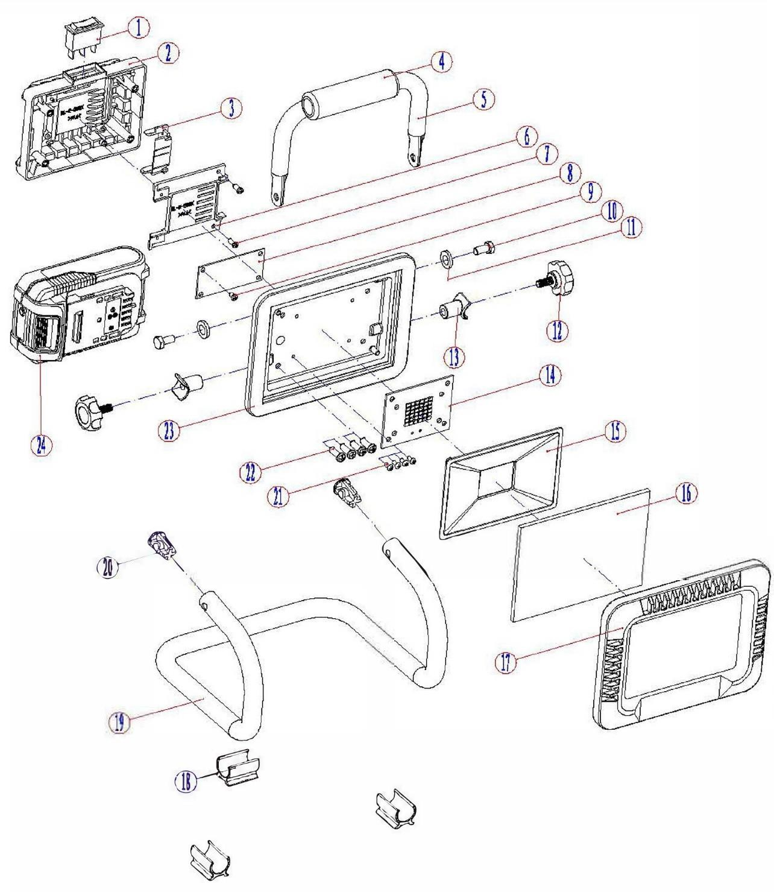
 |  |  | Номенклатурный перечень деталей |  |  |  |  | 2024-01-03
 |  |  | Spare parts list |  |  |  |  | Действителен с / Valid from
ФОНАРЬ АККУМУЛЯТОРНЫЙ |  |  | ФА-18 |  |  | Артикул изделия |  | 511 | .**.**.**.**
BATTERY-POWERED FLASHLIGHT |  |  | заполните Перечень моделей |  |  | Product ID |  | заполните

FELISATTI |  |  | Номер на схеме | WELEE |  | Разборная схема
Артикул | Наименование детали |  |  | Spare part ID | Name of the spare part | Характеристика |  | шт.в изд | Штрих код
 |  |  | Drawing number |  |  | Technical parameters |  | pcs per unit | Bar code
511.00010017 | Выключатель |  | 1 |  | 开关 |  |  | 1
511.00020144 | Крышка |  | 2 |  | 后盖 | PA6 |  | 1
511.00030194 | Колодка клеммная |  | 3 |  | 连接片/电池 |  |  | 1
511.00040367 | Накладка |  | 4 |  | 护套 | EVA |  | 1
511.00050174 | Ручка |  | 5 |  | 提手 | Q235 |  | 1
511.00060144 | Крышка |  | 6 |  | 插脚盖板 | PA6 |  | 1
511.00070001 | Винт |  | 7 |  | 螺丝 | ST2.9X10F GB845 |  | 2
511.00080340 | Плата электронная |  | 8 |  | 升压板 |  |  | 1
511.00090001 | Винт |  | 9 |  | 螺丝 | ST2.9X6F GB845 |  | 1
511.00100001 | Винт |  | 10 |  | 螺丝 | M6X12 GB5783 |  | 2
511.00110091 | Прокладка |  | 11 |  | 垫片 | φ6 |  | 2
511.00120352 | Винт барашек |  | 12 |  | 旋钮 | M6 |  | 2
511.00130075 | Втулка |  | 13 |  | 连接套 | ABS |  | 2
511.00140340 | Плата электронная |  | 14 |  | 灯板 | SMD 2835 |  | 1
511.00150469 | Светоотражатель |  | 15 |  | 反光板 | PC |  | 1
511.00160317 | Линза |  | 16 |  | 玻璃 |  |  | 1
511.00170144 | Крышка |  | 17 |  | 包胶 | DEPM |  | 1
511.00180295 | Опорная ножка |  | 18 |  | 弯管脚垫 | PA6 |  | 3
511.00190259 | Кронштейн |  | 19 |  | U型支架 | Q235 |  | 1
511.00200157 | Заглушка |  | 20 |  | 弯管堵头 | PA6 |  | 2
511.00210001 | Винт |  | 21 |  | 螺丝 | M3X6 GB818 |  | 4
511.00220001 | Винт |  | 22 |  | 螺丝 | ST4.2X16F GB845 |  | 4
511.00230372 | Корпус основной |  | 23 |  | 灯壳 | Al |  | 1
511.00240024 | Аккумуляторная батарея |  | 24 |  | 电池组 | LI-ION |  | 1
Покупатель |  |  |  |  |  | Поставщик
Buyer: |  |  |  |  |  | Supplier:
 |  | Разборная схема |  |  |  |  |  | Действителен с:
 |  | ФА-18 |  | заполните Справочник моделей |  | 511 | .**.**.**.** | 2024-02-02

